До оптимизации
Тест 1 |  |  |  |  |  | Тест 2 |  |  |  |  |  | Тест 3
Количество обслуженных заявок |  |  | 5006 |  |  | Количество обслуженных заявок |  |  | 4942 |  |  | Количество обслуженных заявок |  |  | 5003
Количество отказов |  |  | 4994 |  |  | Количество отказов |  |  | 5058 |  |  | Количество отказов |  |  | 4997
Вероятность отказа |  |  | 49.94% |  |  | Вероятность отказа |  |  | 50.58% |  |  | Вероятность отказа |  |  | 49.97%
Среднее количество заявок в накопителях |  |  |  |  |  | Среднее количество заявок в накопителях |  |  |  |  |  | Среднее количество заявок в накопителях
Накопитель | 1 | 2 | 3 | 4 | 5 | Накопитель | 1 | 2 | 3 | 4 | 5 | Накопитель | 1 | 2 | 3 | 4 | 5
Заявки | 2.268 | 0.11 | 0.442 | 2.282 | 0.637 | Заявки | 2.278 | 0.105 | 0.493 | 2.096 | 0.69 | Заявки | 2.252 | 0.209 | 1.27 | 2.564 | 0.709

Вероятность (%) застать канал в состоянии "свободен" |  |  |  |  |  | Вероятность (%) застать канал в состоянии "свободен" |  |  |  |  |  | Вероятность (%) застать канал в состоянии "свободен"
фаза\канал | 1 | 2 | 3 | 4 | 5 | фаза\канал | 1 | 2 | 3 | 4 | 5 | фаза\канал | 1 | 2 | 3 | 4 | 5
1 | 0.352 | 0.29 | 0.279 |  |  | 1 | 0.39 | 0.43 | 0.608 |  |  | 1 | 0.23 | 0.385 | 0.445
2 | 28.862 | 38.07 | 55.453 | 86.335 | 91.241 | 2 | 28.858 | 38.517 | 53.603 | 85.044 | 90.586 | 2 | 25.752 | 33.245 | 46.969 | 73.386 | 80.221
3 | 34.065 | 47.376 | 59.328 | 61.987 |  | 3 | 37.39 | 51.41 | 64.055 | 70.478 |  | 3 | 20.276 | 27.648 | 34.684 | 36.198
4 | 1.062 | 1.406 | 1.462 |  |  | 4 | 1.482 | 1.921 | 2.294 |  |  | 4 | 0.761 | 0.835 | 0.718
5 | 5.91 | 7.149 | 8.483 |  |  | 5 | 5.715 | 6.841 | 8.045 |  |  | 5 | 5.391 | 6.445 | 7.799

Вероятность (%) застать канал в состоянии "занят" |  |  |  |  |  | Вероятность (%) застать канал в состоянии "занят" |  |  |  |  |  | Вероятность (%) застать канал в состоянии "занят"
фаза\канал | 1 | 2 | 3 | 4 | 5 | фаза\канал | 1 | 2 | 3 | 4 | 5 | фаза\канал | 1 | 2 | 3 | 4 | 5
1 | 99.476 | 99.493 | 99.418 |  |  | 1 | 99.402 | 99.4 | 99.175 |  |  | 1 | 99.499 | 99.275 | 99.154
2 | 68.282 | 58.372 | 39.837 | 6.195 | 0.359 | 2 | 68.027 | 57.516 | 40.872 | 6.655 | 0.528 | 2 | 66.162 | 56.774 | 40.587 | 9.232 | 1.206
3 | 42.393 | 22.63 | 5.91 | 0.901 |  | 3 | 43.551 | 22.818 | 6.084 | 0.47 |  | 3 | 43.963 | 23.32 | 5.042 | 0.429
4 | 98.792 | 98.471 | 98.325 |  |  | 4 | 98.411 | 97.865 | 97.499 |  |  | 4 | 99.088 | 98.949 | 99.061
5 | 94.09 | 92.851 | 91.517 |  |  | 5 | 94.285 | 93.16 | 91.956 |  |  | 5 | 94.609 | 93.555 | 92.202

Вероятность (%) застать канал в состоянии "ожидает" |  |  |  |  |  | Вероятность (%) застать канал в состоянии "ожидает" |  |  |  |  |  | Вероятность (%) застать канал в состоянии "ожидает"
фаза\канал | 1 | 2 | 3 | 4 | 5 | фаза\канал | 1 | 2 | 3 | 4 | 5 | фаза\канал | 1 | 2 | 3 | 4 | 5
1 | 0.172 | 0.213 | 0.303 |  |  | 1 | 0.2 | 0.17 | 0.217 |  |  | 1 | 0.271 | 0.339 | 0.4
2 | 2.856 | 3.56 | 4.71 | 7.47 | 8.4 | 2 | 3.115 | 3.967 | 5.525 | 8.302 | 8.887 | 2 | 8.087 | 9.981 | 12.445 | 17.382 | 18.573
3 | 23.542 | 29.994 | 34.763 | 37.112 |  | 3 | 19.059 | 25.771 | 29.861 | 29.055 |  | 3 | 35.761 | 49.032 | 60.274 | 63.373
4 | 0.146 | 0.124 | 0.213 |  |  | 4 | 0.107 | 0.215 | 0.208 |  |  | 4 | 0.151 | 0.216 | 0.22
5 | 0 | 0 | 0 |  |  | 5 | 0 | 0 | 0 |  |  | 5 | 0 | 0 | 0

Интенсисность потоков заявок на выходе |  |  |  |  |  | Интенсисность потоков заявок на выходе |  |  |  |  |  | Интенсисность потоков заявок на выходе
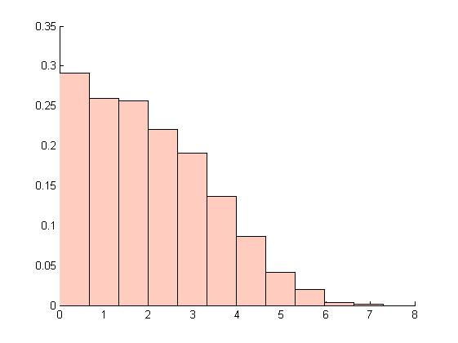
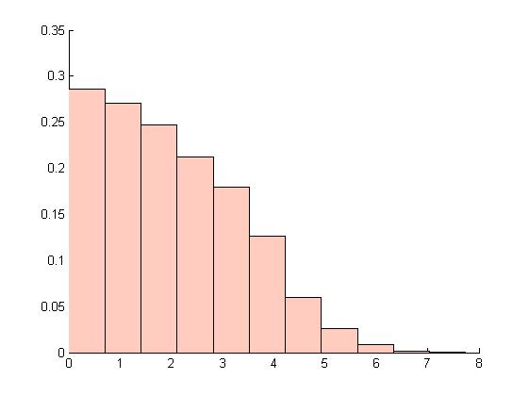
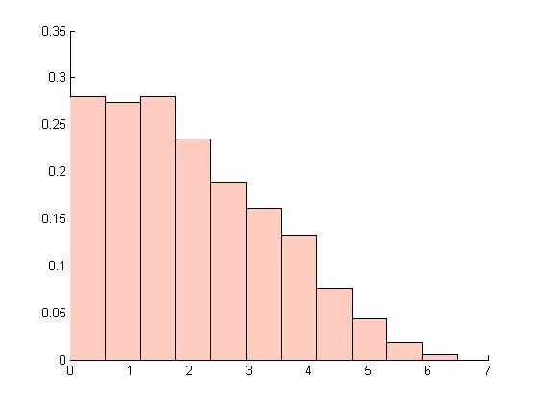

Математическое ожидание потока заявок на выходе |  |  |  |  | 2.032 | Математическое ожидание потока заявок на выходе |  |  |  |  | 2.024 | Математическое ожидание потока заявок на выходе |  |  |  |  | 2.0187
Дисперсия потока заявок на выходе |  |  |  |  | 1.908 | Дисперсия потока заявок на выходе |  |  |  |  | 1.872 | Дисперсия потока заявок на выходе |  |  |  |  | 1.8886

После перестановки каналов
Тест 1 |  |  |  |  |  | Тест 2 |  |  |  |  |  | Тест 3
Количество обслуженных заявок |  |  | 5349 |  |  | Количество обслуженных заявок |  |  | 5311 |  |  | Количество обслуженных заявок |  |  | 5315
Количество отказов |  |  | 4651 |  |  | Количество отказов |  |  | 4689 |  |  | Количество отказов |  |  | 4685
Вероятность отказа |  |  | 46.51% |  |  | Вероятность отказа |  |  | 46.89% |  |  | Вероятность отказа |  |  | 46.85%
Среднее количество заявок в накопителях |  |  |  |  |  | Среднее количество заявок в накопителях |  |  |  |  |  | Среднее количество заявок в накопителях
Накопитель | 1 | 2 | 3 | 4 | 5 | Накопитель | 1 | 2 | 3 | 4 | 5 | Накопитель | 1 | 2 | 3 | 4 | 5
Заявки | 2.217 | 2.863 | 2.968 | 2.987 | 2.878 | Заявки | 2.203 | 2.861 | 2.964 | 2.982 | 2.892 | Заявки | 2.21 | 2.862 | 2.975 | 2.99 | 2.886

Вероятность (%) застать канал в состоянии "свободен" |  |  |  |  |  | Вероятность (%) застать канал в состоянии "свободен" |  |  |  |  |  | Вероятность (%) застать канал в состоянии "свободен"
фаза\канал | 1 | 2 | 3 | 4 | 5 | фаза\канал | 1 | 2 | 3 | 4 | 5 | фаза\канал | 1 | 2 | 3 | 4 | 5
1 | 0.179 | 0.238 | 2.259 | 0.467 |  | 1 | 0.316 | 0.363 | 0.426 | 0.647 |  | 1 | 0.237 | 0.23 | 0.426 | 0.331
2 | 0.324 | 0.481 | 0.607 | 0.829 |  | 2 | 0.482 | 0.625 | 0.668 | 0.883 |  | 2 | 0.313 | 0.416 | 0.437 | 0.649
3 | 0.349 | 0.589 | 0.725 |  |  | 3 | 0.478 | 0.637 | 0.737 |  |  | 3 | 0.294 | 0.467 | 0.529
4 | 0.107 | 0.13 | 0.127 | 0.177 |  | 4 | 0.129 | 0.129 | 0.172 | 0.215 |  | 4 | 0.119 | 0.132 | 0.144 | 0.216
5 | 0.155 | 0.173 | 0.202 |  |  | 5 | 0.153 | 0.201 | 0.207 |  |  | 5 | 0.157 | 0.164 | 0.196

Вероятность (%) застать канал в состоянии "занят" |  |  |  |  |  | Вероятность (%) застать канал в состоянии "занят" |  |  |  |  |  | Вероятность (%) застать канал в состоянии "занят"
фаза\канал | 1 | 2 | 3 | 4 | 5 | фаза\канал | 1 | 2 | 3 | 4 | 5 | фаза\канал | 1 | 2 | 3 | 4 | 5
1 | 86.847 | 83.863 | 78.904 | 68.682 |  | 1 | 86.315 | 83.875 | 79.203 | 68.628 |  | 1 | 86.37 | 83.682 | 79.848 | 68.77
2 | 70.396 | 62.061 | 49.824 | 4.156 |  | 2 | 70.584 | 61.836 | 48.647 | 4.143 |  | 2 | 71.027 | 32.118 | 48.659 | 3.944
3 | 49.655 | 24.618 | 4.304 |  |  | 3 | 50.013 | 24.182 | 3.599 |  |  | 3 | 49.644 | 24.231 | 3.778
4 | 86.304 | 83.802 | 79.856 | 68.143 |  | 4 | 85.54 | 83.795 | 78.581 | 69.402 |  | 4 | 86.039 | 83.754 | 79.772 | 69.206
5 | 99.845 | 99.827 | 99.798 |  |  | 5 | 99.847 | 99.798 | 99.793 |  |  | 5 | 99.843 | 99.806 | 99.805

Вероятность (%) застать канал в состоянии "ожидает" |  |  |  |  |  | Вероятность (%) застать канал в состоянии "ожидает" |  |  |  |  |  | Вероятность (%) застать канал в состоянии "ожидает"
фаза\канал | 1 | 2 | 3 | 4 | 5 | фаза\канал | 1 | 2 | 3 | 4 | 5 | фаза\канал | 1 | 2 | 3 | 4 | 5
1 | 12.974 | 15.897 | 20.838 | 30.851 |  | 1 | 13.369 | 15.762 | 20.371 | 30.728 |  | 1 | 13.394 | 16.088 | 19.727 | 30.898
2 | 29.281 | 37.458 | 49.569 | 95.016 |  | 2 | 28.934 | 37.539 | 50.685 | 94.974 |  | 2 | 28.659 | 37.466 | 50.904 | 95.407
3 | 49.996 | 74.794 | 94.971 |  |  | 3 | 49.508 | 75.18 | 95.663 |  |  | 3 | 50.062 | 75.302 | 95.693
4 | 13.589 | 16.068 | 20.018 | 31.68 |  | 4 | 14.331 | 16.076 | 21.247 | 30.382 |  | 4 | 13.842 | 16.115 | 20.084 | 30.578
5 | 0 | 0 | 0 |  |  | 5 | 0 | 0 | 0 |  |  | 5 | 0 | 0 | 0

Интенсисность потоков заявок на выходе |  |  |  |  |  | Интенсисность потоков заявок на выходе |  |  |  |  |  | Интенсисность потоков заявок на выходе

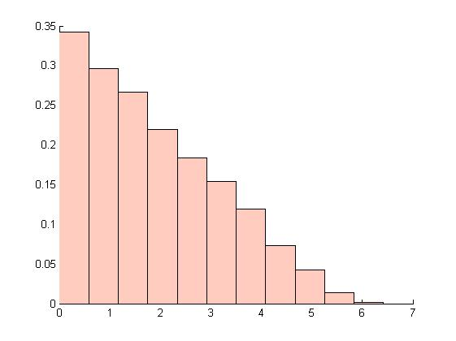
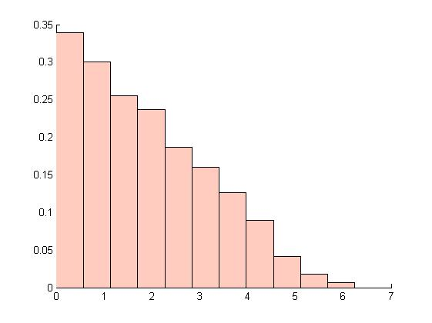
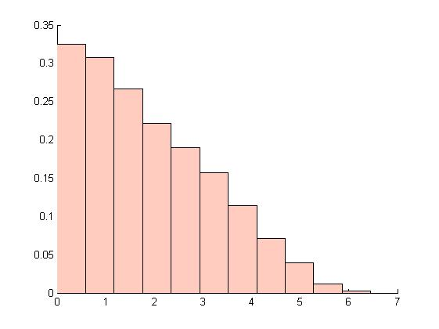

Математическое ожидание потока заявок на выходе |  |  |  |  | 1.884 | Математическое ожидание потока заявок на выходе |  |  |  |  | 1.891 | Математическое ожидание потока заявок на выходе |  |  |  |  | 1.891
Дисперсия потока заявок на выходе |  |  |  |  | 1.817 | Дисперсия потока заявок на выходе |  |  |  |  | 1.823 | Дисперсия потока заявок на выходе |  |  |  |  | 1.788

После добавления 1-го канала
Тест 1
Количество обслуженных заявок |  |  | 6584
Количество отказов |  |  | 3416
Вероятность отказа |  |  | 34.16%
Среднее количество заявок в накопителях
Накопитель | 1 | 2 | 3 | 4 | 5
Заявки | 1.797 | 0.1521 | 0.03 | 0.109 | 0.087

Вероятность (%) застать канал в состоянии "свободен"
фаза\канал | 1 | 2 | 3 | 4 | 5
1 | 1.607 | 2.078 | 2.279 | 2.621
2 | 16.61 | 21.805 | 31.624
3 | 39.965 | 63.654
4 | 12.443 | 15.564 | 19.763 | 26.074 | 37.154
5 | 14.789 | 18.279 | 22.359 | 30.833 | 44.071

Вероятность (%) застать канал в состоянии "занят"
фаза\канал | 1 | 2 | 3 | 4 | 5
1 | 98.393 | 97.923 | 97.721 | 97.379
2 | 83.4 | 78.195 | 68.376
3 | 60.036 | 36.346
4 | 87.557 | 84.435 | 80.237 | 73.926 | 62.846
5 | 85.211 | 81.721 | 77.641 | 69.167 | 55.929

Вероятность (%) застать канал в состоянии "ожидает"
фаза\канал | 1 | 2 | 3 | 4 | 5
1 | 0 | 0 | 0 | 0
2 | 0 | 0 | 0
3 | 0 | 0
4 | 0 | 0.001 | 0 | 0 | 0
5 | 0 | 0 | 0 | 0 | 0

Интенсисность потоков заявок на выходе

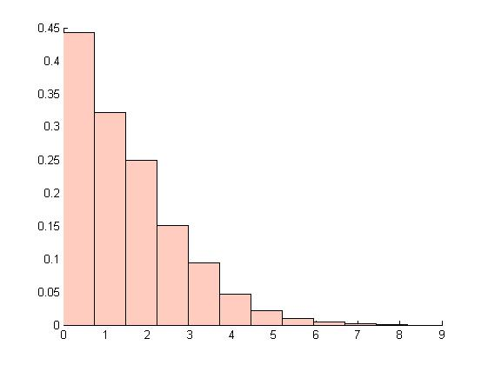

Математическое ожидание потока заявок на выходе |  |  |  |  | 1.529
Дисперсия потока заявок на выходе |  |  |  |  | 1.552

